Activité
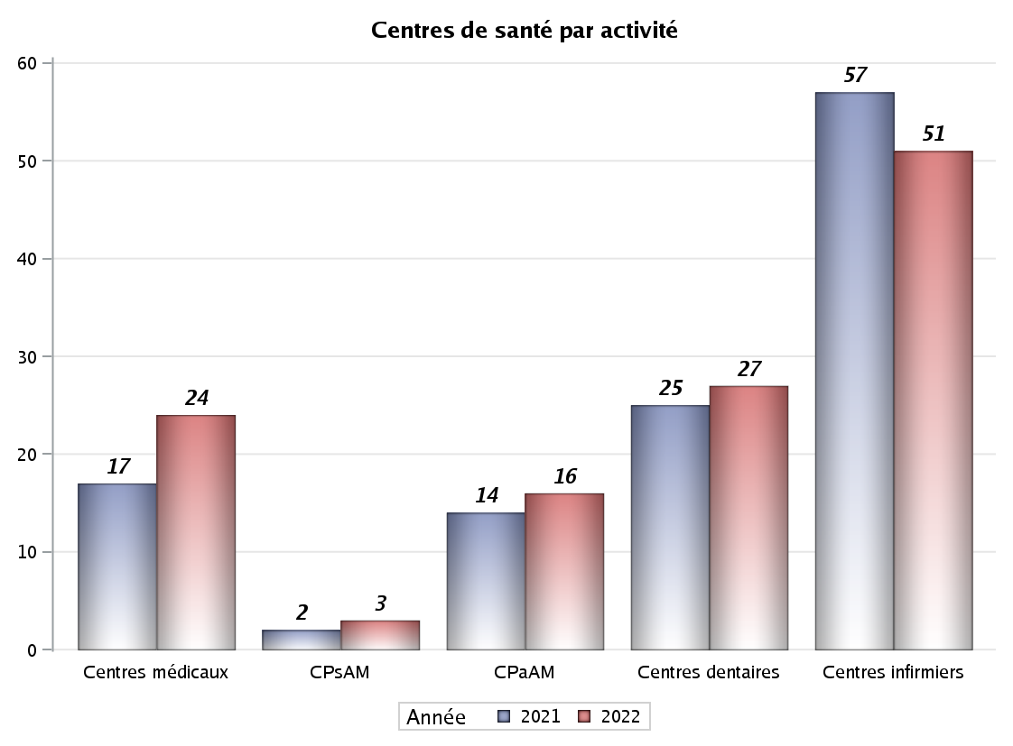

Implantation
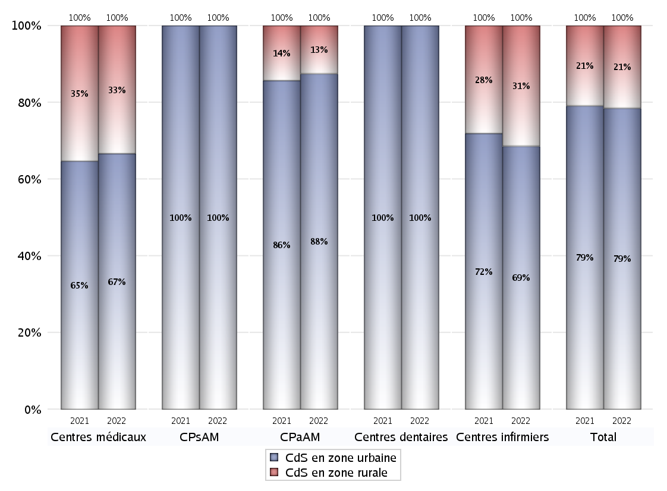
ZONE D'IMPLANTATION DES CENTRES
 | centres médicaux |  |  | Centres de santé polyvalents sans auxiliaires médicaux CPsAM |  | Centres de santé polyvalents avec auxiliaires médicaux CPaAM |  | Total centres à activité médicale | Centres de santé dentaires |  |  | Centres de santé infirmiers |  | Grand Total | Dont centres de santé pluri professionnels
 | avec MG et avec auxiliaires médicaux | avec MG et sans auxiliaires médicaux | sans MG | avec MG | sans MG | avec MG | sans MG |  | avec MG et avec auxiliaires médicaux | avec MG et sans auxiliaires médicaux | sans MG | avec MG | sans MG
CdS en zone urbaine | 2 | 11 | 3 | 2 | 1 | 11 | 3 | 33 | 0 | 0 | 27 | 0 | 35 | 95 | 13
Sous total zone urbaine | 16 |  |  | 3 |  | 14 |  |  | 27 |  |  | 35
Dont QPV | 0 | 0 | 0 | 0 | 0 | 2 | 0 | 2 | 0 | 0 | 1 | 0 | 2 | 5 | 2
Dont quartier vécu | 0 | 0 | 0 | 0 | 0 | 0 | 0 | 0 | 0 | 0 | 0 | 0 | 0 | 0 | 0
Dont zone prioritaire du SROS | 0 | 8 | 0 | 2 | 0 | 4 | 0 | 14 | 0 | 0 | 1 | 0 | 1 | 16 | 4
CdS en zone rurale | 0 | 8 | 0 | 0 | 0 | 2 | 0 | 10 | 0 | 0 | 0 | 0 | 16 | 26 | 2
Sous total zone rurale | 8 |  |  | 0 |  | 2 |  |  | 0 |  |  | 16
Dont zone prioritaire du SROS | 0 | 8 | 0 | 0 | 0 | 2 | 0 | 10 | 0 | 0 | 0 | 0 | 2 | 12 | 2
Total(sous total zone urbaine + sous total zone rurale) | 24 |  |  | 3 |  | 16 |  | 43 | 27 |  |  | 51 |  | 121 | 15

Gestionnaires
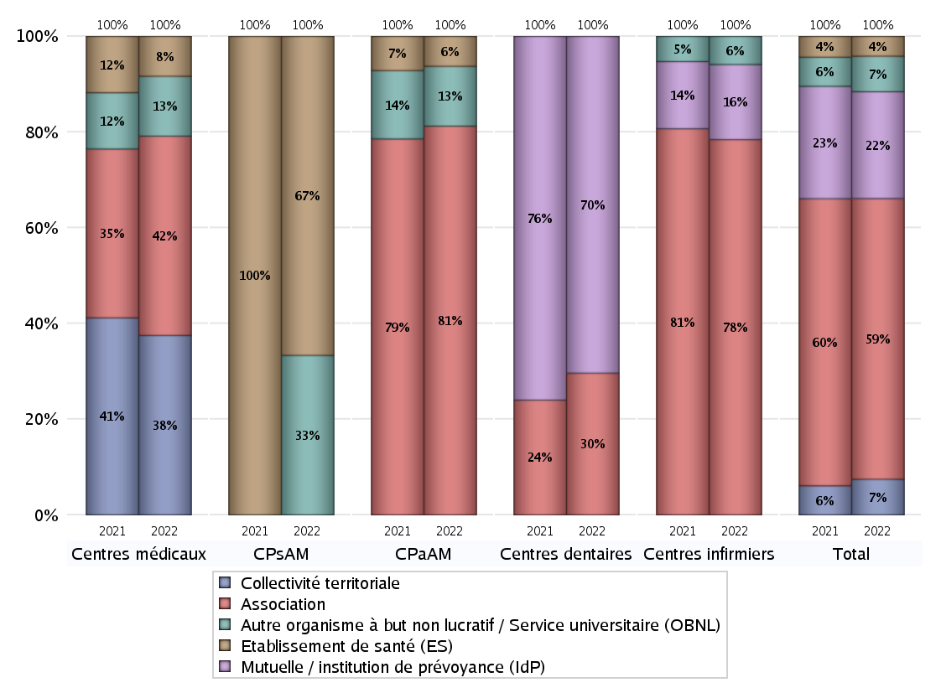
NOMBRE DE CENTRES DE SANTE PAR GESTIONNAIRE
 | centres médicaux |  |  | Centres de santé polyvalents sans auxiliaires médicaux CPsAM |  | Centres de santé polyvalents avec auxiliaires médicaux CPaAM |  | Total centres à activité médicale | Centres de santé dentaires |  |  | Centres de santé infirmiers |  | Grand Total | Dont centres de santé pluri professionnels
 | avec MG et avec auxiliaires médicaux | avec MG et sans auxiliaires médicaux | sans MG | avec MG | sans MG | avec MG | sans MG |  | avec MG et avec auxiliaires médicaux | avec MG et sans auxiliaires médicaux | sans MG | avec MG | sans MG
Collectivité territoriale | 0 | 9 | 0 | 0 | 0 | 0 | 0 | 9 | 0 | 0 | 0 | 0 | 0 | 9 | 0
Sous total Collectivité territoriale | 9 |  |  | 0 |  | 0 |  |  | 0 |  |  | 0
Association | 0 | 7 | 3 | 0 | 0 | 10 | 3 | 23 | 0 | 0 | 8 | 0 | 40 | 71 | 10
Sous total Association | 10 |  |  | 0 |  | 13 |  |  | 8 |  |  | 40
Mutuelle / institution de prévoyance (IdP) | 0 | 0 | 0 | 0 | 0 | 0 | 0 | 0 | 0 | 0 | 19 | 0 | 8 | 27 | 0
Sous total IdP | 0 |  |  | 0 |  | 0 |  |  | 19 |  |  | 8
Organisme de sécurité sociale (OSS) | 0 | 0 | 0 | 0 | 0 | 0 | 0 | 0 | 0 | 0 | 0 | 0 | 0 | 0 | 0
Sous total OSS | 0 |  |  | 0 |  | 0 |  |  | 0 |  |  | 0
Autre organisme à but non lucratif / Service universitaire (OBNL) | 2 | 1 | 0 | 0 | 1 | 2 | 0 | 6 | 0 | 0 | 0 | 0 | 3 | 9 | 4
Sous total OBNL | 3 |  |  | 1 |  | 2 |  |  | 0 |  |  | 3
Organisme à but lucratif (OBL) | 0 | 0 | 0 | 0 | 0 | 0 | 0 | 0 | 0 | 0 | 0 | 0 | 0 | 0 | 0
Sous total OBL | 0 |  |  | 0 |  | 0 |  |  | 0 |  |  | 0
Autre organisme à but lucratif | 0 | 0 | 0 | 0 | 0 | 0 | 0 | 0 | 0 | 0 | 0 | 0 | 0 | 0 | 0
Sous total Autre OBL | 0 |  |  | 0 |  | 0 |  |  | 0 |  |  | 0
Etablissement de santé (ES) | 0 | 2 | 0 | 2 | 0 | 1 | 0 | 5 | 0 | 0 | 0 | 0 | 0 | 5 | 1
Sous total ES | 2 |  |  | 2 |  | 1 |  |  | 0 |  |  | 0
Etat | 0 | 0 | 0 | 0 | 0 | 0 | 0 | 0 | 0 | 0 | 0 | 0 | 0 | 0 | 0
Sous total SU | 0 |  |  | 0 |  | 0 |  |  | 0 |  |  | 0
Total | 24 |  |  | 3 |  | 16 |  | 43 | 27 |  |  | 51 |  | 121 | 15

Effectifs
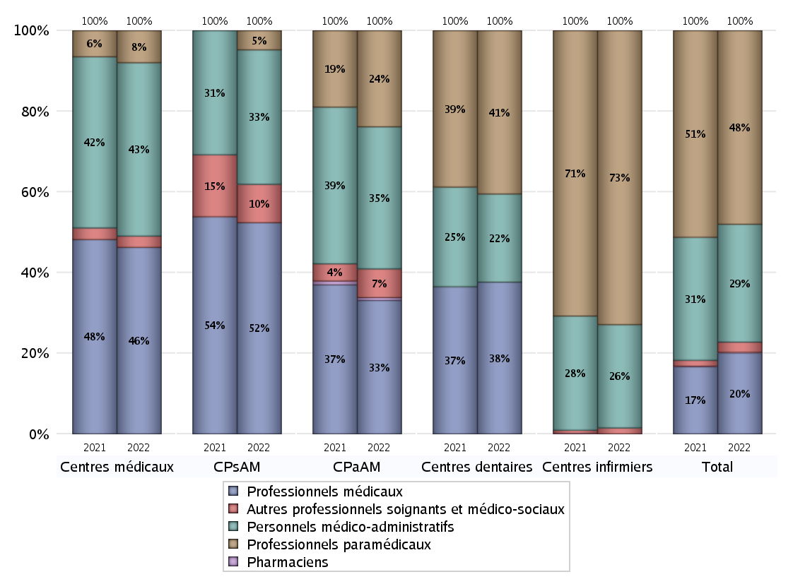
EFFECTIFS DES CENTRES
 | centres médicaux | Centres de santé polyvalents sans auxiliaires médicaux CPsAM | Centres de santé polyvalents avec auxiliaires médicaux CPaAM | Total centres à activité médicale | Centres de santé dentaires | Centres de santé infirmiers | Grand Total
Professionnels médicaux (1) | 99 | 11 | 93 | 203 | 105 | 0 | 308
Dont Médecins généralistes | 82 | 6 | 68 | 156 | 0 | 0 | 156
Dont Autres médecins spécialistes | 13 | 0 | 16 | 29 | 0 | 0 | 29
Dont Sages-Femmes | 2 | 4 | 1 | 7 | 0 | 0 | 7
Dont Chrirurgiens dentistes | 2 | 1 | 6 | 9 | 105 | 0 | 114
Dont Autres professionnels médicaux | 0 | 0 | 2 | 2 | 0 | 0 | 2
Professionnels paramédicaux (2) | 17 | 1 | 67 | 85 | 113 | 538 | 736
Dont Infirmiers | 6 | 0 | 44 | 50 | 0 | 533 | 583
Dont Assistants dentaires | 2 | 1 | 4 | 7 | 109 | 0 | 116
Dont Autres | 9 | 0 | 19 | 28 | 4 | 5 | 37
Pharmaciens (3) | 0 | 0 | 2 | 2 | 0 | 0 | 2
Total Professionnels de santé (1)+(2)(+3) | 116 | 12 | 162 | 290 | 218 | 538 | 1046
Autres professionnels soignants et médico-sociaux (4) | 6 | 2 | 20 | 28 | 0 | 11 | 39
Personnels médico-administratifs (5) | 92 | 7 | 99 | 198 | 61 | 189 | 448
Total (1)+(2)+(3)+(4)+(5) | 214 | 21 | 281 | 516 | 279 | 738 | 1533

Fonctionnement
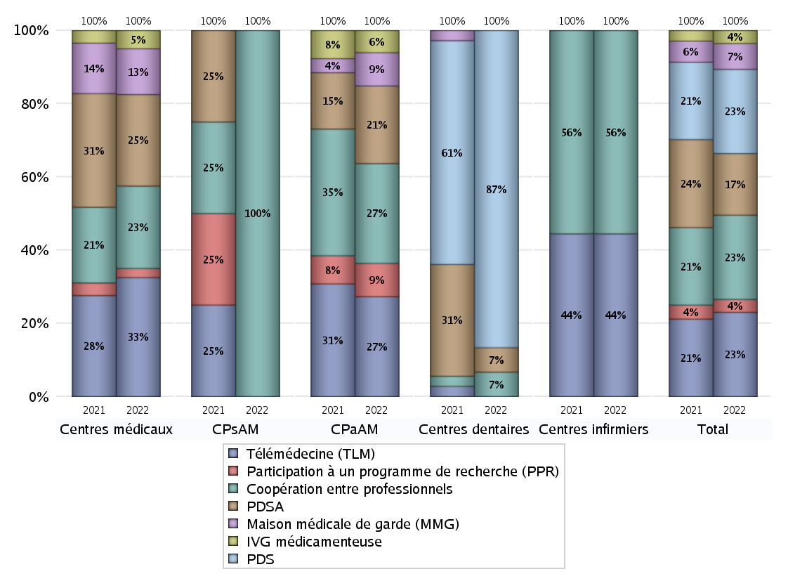
FONCTIONNEMENT(PDSA/MMG/IVG/TLM/PPR/COOP)
 | centres médicaux |  |  | Centres de santé polyvalents sans auxiliaires médicaux CPsAM |  | Centres de santé polyvalents avec auxiliaires médicaux CPaAM |  | Total centres à activité médicale | Centres de santé dentaires |  |  | Centres de santé infirmiers |  | Grand Total | Dont centres de santé pluri professionnels
 | avec MG et avec auxiliaires médicaux | avec MG et sans auxiliaires médicaux | sans MG | avec MG | sans MG | avec MG | sans MG |  | avec MG et avec auxiliaires médicaux | avec MG et sans auxiliaires médicaux | sans MG | avec MG | sans MG
PDSA au sein du centre | 0 | 2 | 1 | 0 | 0 | 1 | 3 | 7 | 0 | 0 | 2 | 0 | 0 | 9 | 1
PDSA en dehors du centre | 0 | 7 | 0 | 0 | 0 | 3 | 0 | 10 | 0 | 0 | 0 | 0 | 0 | 10 | 3
Sous total 1 PDSA | 0 | 9 | 1 | 0 | 0 | 4 | 3 | 17 | 0 | 0 | 2 | 0 | 0 | 19 | 4
Sous total PDSA | 10 |  |  | 0 |  | 7 |  |  | 2 |  |  | 0
PDS au sein du centre | 0 | 0 | 0 | 0 | 0 | 0 | 0 | 0 | 0 | 0 | 26 | 0 | 0 | 26 | 0
PDS en dehors du centre | 0 | 0 | 0 | 0 | 0 | 0 | 0 | 0 | 0 | 0 | 0 | 0 | 0 | 0 | 0
Sous Total 1 PDS | 0 | 0 | 0 | 0 | 0 | 0 | 0 | 0 | 0 | 0 | 26 | 0 | 0 | 26 | 0
Sous total PDS | 0 |  |  | 0 |  | 0 |  |  | 26 |  |  | 0
Maison médicale de garde (MMG) | 0 | 5 | 0 | 0 | 0 | 3 | 0 | 8 | 0 | 0 | 0 | 0 | 0 | 8 | 3
Sous total MMG | 5 |  |  | 0 |  | 3 |  |  | 0 |  |  | 0
IVG instrumentale | 0 | 0 | 0 | 0 | 0 | 0 | 0 | 0 | 0 | 0 | 0 | 0 | 0 | 0 | 0
Sous total IVGI | 0 |  |  | 0 |  | 0 |  |  | 0 |  |  | 0
IVG médicamenteuse | 0 | 2 | 0 | 0 | 0 | 2 | 0 | 4 | 0 | 0 | 0 | 0 | 0 | 4 | 2
Sous total IVGM | 2 |  |  | 0 |  | 2 |  |  | 0 |  |  | 0
Télémédecine (TLM) | 0 | 12 | 1 | 0 | 0 | 9 | 0 | 22 | 0 | 0 | 0 | 0 | 4 | 26 | 9
Sous total TLM | 13 |  |  | 0 |  | 9 |  |  | 0 |  |  | 4
Participation à un programme de recherche (PPR) | 0 | 1 | 0 | 0 | 0 | 3 | 0 | 4 | 0 | 0 | 0 | 0 | 0 | 4 | 3
Sous total PPR | 1 |  |  | 0 |  | 3 |  |  | 0 |  |  | 0
Coopération entre professionnels | 0 | 7 | 2 | 1 | 0 | 6 | 3 | 19 | 0 | 0 | 2 | 0 | 5 | 26 | 6
Sous total Coop | 9 |  |  | 1 |  | 9 |  |  | 2 |  |  | 5
Total | 40 |  |  | 1 |  | 33 |  | 74 | 30 |  |  | 9 |  | 113 | 27

Prévention
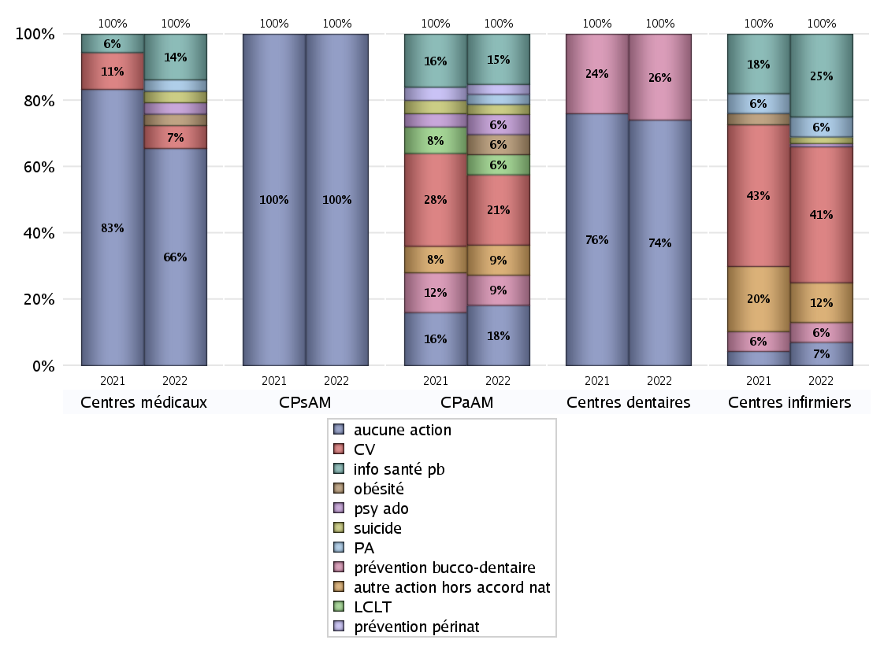
ACTIONS DE PREVENTION
 | centres médicaux |  |  | Centres de santé polyvalents sans auxiliaires médicaux CPsAM |  | Centres de santé polyvalents avec auxiliaires médicaux CPaAM |  | Total centres à activité médicale | Centres de santé dentaires |  |  | Centres de santé infirmiers |  | Grand Total | Dont centres de santé pluri professionnels
 | avec MG et avec auxiliaires médicaux | avec MG et sans auxiliaires médicaux | sans MG | avec MG | sans MG | avec MG | sans MG |  | avec MG et avec auxiliaires médicaux | avec MG et sans auxiliaires médicaux | sans MG | avec MG | sans MG
Aucune action | 2 | 14 | 3 | 2 | 1 | 3 | 3 | 28 | 0 | 0 | 20 | 0 | 7 | 55 | 5
Sous total aucune action | 19 |  |  | 3 |  | 6 |  |  | 20 |  |  | 7
Amélioration de la couverture vaccinale CV) | 0 | 2 | 0 | 0 | 0 | 7 | 0 | 9 | 0 | 0 | 0 | 0 | 41 | 50 | 7
Sous total CV | 2 |  |  | 0 |  | 7 |  |  | 0 |  |  | 41
Lutte contre la tuberculose (LCLT) | 0 | 0 | 0 | 0 | 0 | 2 | 0 | 2 | 0 | 0 | 0 | 0 | 0 | 2 | 2
Sous total LCLT | 0 |  |  | 0 |  | 2 |  |  | 0 |  |  | 0
Surpoids et obésité chez l'enfant | 0 | 1 | 0 | 0 | 0 | 2 | 0 | 3 | 0 | 0 | 0 | 0 | 0 | 3 | 2
Sous total obésité | 1 |  |  | 0 |  | 2 |  |  | 0 |  |  | 0
Souffrance psychique et conduites addictives chez l'adolescent de 12 à 25 ans | 0 | 1 | 0 | 0 | 0 | 2 | 0 | 3 | 0 | 0 | 0 | 0 | 1 | 4 | 2
Sous total souffrance psy ado | 1 |  |  | 0 |  | 2 |  |  | 0 |  |  | 1
Prévention du suicide | 0 | 1 | 0 | 0 | 0 | 1 | 0 | 2 | 0 | 0 | 0 | 0 | 2 | 4 | 1
Sous total prévention suicide | 1 |  |  | 0 |  | 1 |  |  | 0 |  |  | 2
Prévention spécifique en direction des personnes âgées pour les régions non incluses dans les expérimentations PAERPA | 0 | 1 | 0 | 0 | 0 | 1 | 0 | 2 | 0 | 0 | 0 | 0 | 6 | 8 | 1
Sous total prévention PA | 1 |  |  | 0 |  | 1 |  |  | 0 |  |  | 6
Prévention périnatale | 0 | 0 | 0 | 0 | 0 | 1 | 0 | 1 | 0 | 0 | 0 | 0 | 0 | 1 | 1
Sous total prévention périnat | 0 |  |  | 0 |  | 1 |  |  | 0 |  |  | 0
Mission de relais d'information ou d'action de santé publique dans les thèmes visés par l'accord national | 0 | 4 | 0 | 0 | 0 | 5 | 0 | 9 | 0 | 0 | 0 | 0 | 25 | 34 | 5
Sous total info santé pb | 4 |  |  | 0 |  | 5 |  |  | 0 |  |  | 25
Prévention bucco-dentaire (mission de santé publique dentaire ou bilan bucco dentaire) | 0 | 0 | 0 | 0 | 0 | 3 | 0 | 3 | 0 | 0 | 7 | 0 | 6 | 16 | 3
Sous total prévention bucco-dentaire | 0 |  |  | 0 |  | 3 |  |  | 7 |  |  | 6
Autre action non visée dans l'accord national | 0 | 0 | 0 | 0 | 0 | 3 | 0 | 3 | 0 | 0 | 0 | 0 | 12 | 15 | 3
Sous total autre action hors accord nat | 0 |  |  | 0 |  | 3 |  |  | 0 |  |  | 12

Total1 des Centres de santé avec au moins une action | 0 | 5 | 0 | 0 | 0 | 10 | 0 | 15 | 0 | 0 | 7 | 0 | 44 | 66 | 10
Total2 des Centres de santé avec au moins une action | 5 |  |  | 0 |  | 10 |  |  | 7 |  |  | 44

ETP
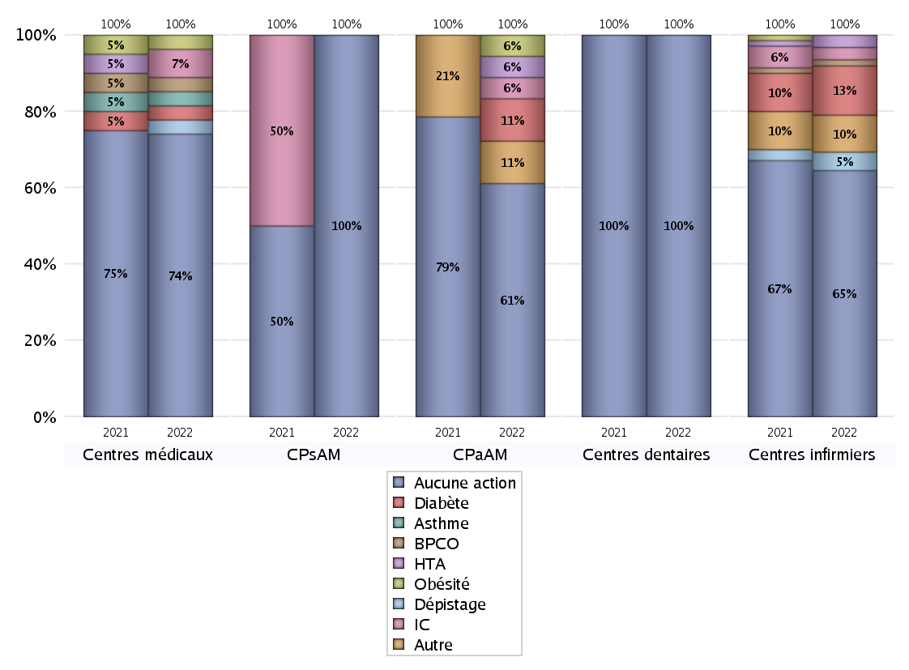
EDUCATION THERAPEUTIQUE DU PATIENT
 | centres médicaux |  |  | Centres de santé polyvalents sans auxiliaires médicaux CPsAM |  | Centres de santé polyvalents avec auxiliaires médicaux CPaAM |  | Total centres à activité médicale | Centres de santé dentaires |  |  | Centres de santé infirmiers |  | Grand Total | Dont centres de santé pluri professionnels
 | avec MG et avec auxiliaires médicaux | avec MG et sans auxiliaires médicaux | sans MG | avec MG | sans MG | avec MG | sans MG |  | avec MG et avec auxiliaires médicaux | avec MG et sans auxiliaires médicaux | sans MG | avec MG | sans MG
Aucune action | 2 | 15 | 3 | 2 | 1 | 8 | 3 | 34 | 0 | 0 | 27 | 0 | 40 | 101 | 10
Sous total aucune action | 20 |  |  | 3 |  | 11 |  |  | 27 |  |  | 40
Diabète | 0 | 1 | 0 | 0 | 0 | 2 | 0 | 3 | 0 | 0 | 0 | 0 | 8 | 11 | 2
Sous total diabète | 1 |  |  | 0 |  | 2 |  |  | 0 |  |  | 8
Asthme | 0 | 1 | 0 | 0 | 0 | 0 | 0 | 1 | 0 | 0 | 0 | 0 | 0 | 1 | 0
Sous total asthme | 1 |  |  | 0 |  | 0 |  |  | 0 |  |  | 0
BPCO | 0 | 1 | 0 | 0 | 0 | 0 | 0 | 1 | 0 | 0 | 0 | 0 | 1 | 2 | 0
Sous total BPCO | 1 |  |  | 0 |  | 0 |  |  | 0 |  |  | 1
Insuffisance cardiaque (IC) | 0 | 2 | 0 | 0 | 0 | 1 | 0 | 3 | 0 | 0 | 0 | 0 | 2 | 5 | 1
Sous total IC | 2 |  |  | 0 |  | 1 |  |  | 0 |  |  | 2
HTA | 0 | 0 | 0 | 0 | 0 | 1 | 0 | 1 | 0 | 0 | 0 | 0 | 2 | 3 | 1
Sous total HTA | 0 |  |  | 0 |  | 1 |  |  | 0 |  |  | 2
Lombalgie chronique (LC) | 0 | 0 | 0 | 0 | 0 | 0 | 0 | 0 | 0 | 0 | 0 | 0 | 0 | 0 | 0
Sous total LC | 0 |  |  | 0 |  | 0 |  |  | 0 |  |  | 0
Obésité | 0 | 1 | 0 | 0 | 0 | 1 | 0 | 2 | 0 | 0 | 0 | 0 | 0 | 2 | 1
Sous total obésité | 1 |  |  | 0 |  | 1 |  |  | 0 |  |  | 0
VIH | 0 | 0 | 0 | 0 | 0 | 0 | 0 | 0 | 0 | 0 | 0 | 0 | 0 | 0 | 0
Sous total VIH | 0 |  |  | 0 |  | 0 |  |  | 0 |  |  | 0
Douleur | 0 | 0 | 0 | 0 | 0 | 0 | 0 | 0 | 0 | 0 | 0 | 0 | 0 | 0 | 0
Sous total douleur | 0 |  |  | 0 |  | 0 |  |  | 0 |  |  | 0
Action de dépistage | 0 | 1 | 0 | 0 | 0 | 0 | 0 | 1 | 0 | 0 | 0 | 0 | 3 | 4 | 0
Sous total dépistage | 1 |  |  | 0 |  | 0 |  |  | 0 |  |  | 3
Autre | 0 | 0 | 0 | 0 | 0 | 2 | 0 | 2 | 0 | 0 | 0 | 0 | 6 | 8 | 2
Sous total autre | 0 |  |  | 0 |  | 2 |  |  | 0 |  |  | 6

Total1 des Centres de santé avec au moins une action | 0 | 4 | 0 | 0 | 0 | 5 | 0 | 9 | 0 | 0 | 0 | 0 | 11 | 20 | 5
Total2 des Centres de santé avec au moins une action | 4 |  |  | 0 |  | 5 |  |  | 0 |  |  | 11

promo santé
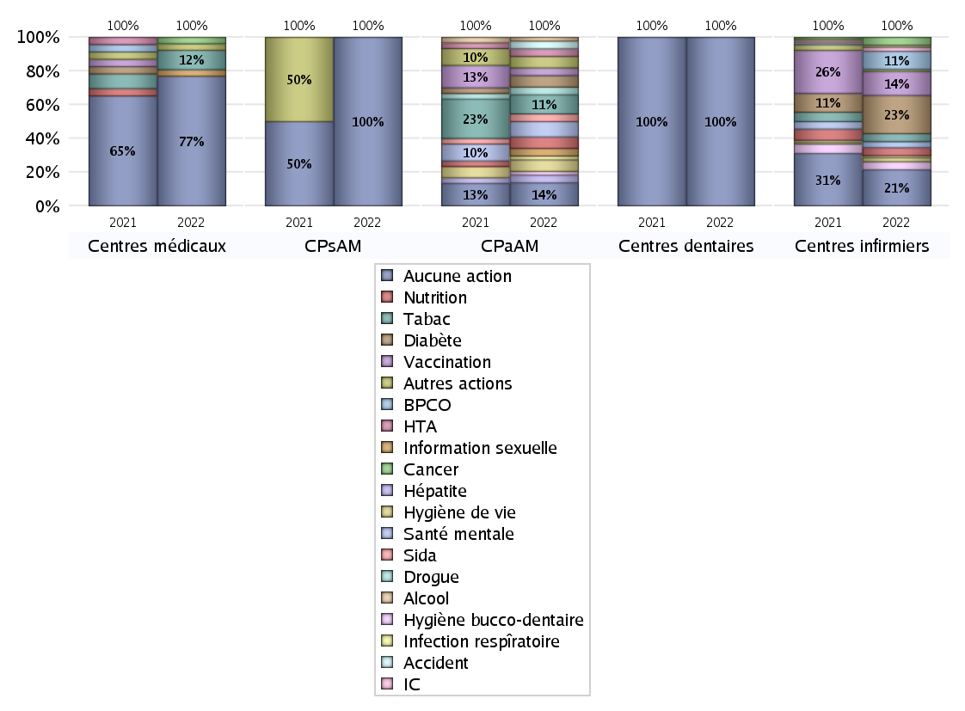
PROMOTION ET EDUCATION POUR LA SANTE
 | centres médicaux |  |  | Centres de santé polyvalents sans auxiliaires médicaux CPsAM |  | Centres de santé polyvalents avec auxiliaires médicaux CPaAM |  | Total centres à activité médicale | Centres de santé dentaires |  |  | Centres de santé infirmiers |  | Grand Total | Dont centres de santé pluri professionnels
 | avec MG et avec auxiliaires médicaux | avec MG et sans auxiliaires médicaux | sans MG | avec MG | sans MG | avec MG | sans MG |  | avec MG et avec auxiliaires médicaux | avec MG et sans auxiliaires médicaux | sans MG | avec MG | sans MG
Aucune action | 2 | 15 | 3 | 2 | 1 | 3 | 3 | 29 | 0 | 0 | 27 | 0 | 18 | 74 | 5
Sous total aucune action | 20 |  |  | 3 |  | 6 |  |  | 27 |  |  | 18
diabète | 0 | 0 | 0 | 0 | 0 | 3 | 0 | 3 | 0 | 0 | 0 | 0 | 19 | 22 | 3
Sous total diabète | 0 |  |  | 0 |  | 3 |  |  | 0 |  |  | 19
asthme | 0 | 0 | 0 | 0 | 0 | 0 | 0 | 0 | 0 | 0 | 0 | 0 | 0 | 0 | 0
Sous total asthme | 0 |  |  | 0 |  | 0 |  |  | 0 |  |  | 0
BPCO | 0 | 0 | 0 | 0 | 0 | 0 | 0 | 0 | 0 | 0 | 0 | 0 | 9 | 9 | 0
Sous total BPCO | 0 |  |  | 0 |  | 0 |  |  | 0 |  |  | 9
Insuffisance cardiaque (IC) | 0 | 0 | 0 | 0 | 0 | 0 | 0 | 0 | 0 | 0 | 0 | 0 | 2 | 2 | 0
Sous total IC | 0 |  |  | 0 |  | 0 |  |  | 0 |  |  | 2
HTA | 0 | 0 | 0 | 0 | 0 | 2 | 0 | 2 | 0 | 0 | 0 | 0 | 0 | 2 | 2
Sous total HTA | 0 |  |  | 0 |  | 2 |  |  | 0 |  |  | 0
Accident de la vie courante | 0 | 0 | 0 | 0 | 0 | 2 | 0 | 2 | 0 | 0 | 0 | 0 | 0 | 2 | 2
Sous total accident | 0 |  |  | 0 |  | 2 |  |  | 0 |  |  | 0
Alcool | 0 | 0 | 0 | 0 | 0 | 1 | 0 | 1 | 0 | 0 | 0 | 0 | 1 | 2 | 1
Sous total alcool | 0 |  |  | 0 |  | 1 |  |  | 0 |  |  | 1
cancer | 0 | 1 | 0 | 0 | 0 | 0 | 0 | 1 | 0 | 0 | 0 | 0 | 4 | 5 | 0
Sous total cancer | 1 |  |  | 0 |  | 0 |  |  | 0 |  |  | 4
Hépatite | 0 | 0 | 0 | 0 | 0 | 2 | 0 | 2 | 0 | 0 | 0 | 0 | 0 | 2 | 2
Sous total hépatite | 0 |  |  | 0 |  | 2 |  |  | 0 |  |  | 0
Hygiène bucco-dentaire | 0 | 0 | 0 | 0 | 0 | 1 | 0 | 1 | 0 | 0 | 0 | 0 | 4 | 5 | 1
Sous total hygiène bucco-dentaire | 0 |  |  | 0 |  | 1 |  |  | 0 |  |  | 4
Hygiène de vie | 0 | 0 | 0 | 0 | 0 | 3 | 0 | 3 | 0 | 0 | 0 | 0 | 2 | 5 | 3
Sous total hygiène de vie | 0 |  |  | 0 |  | 3 |  |  | 0 |  |  | 2
Infection respiratoire | 0 | 0 | 0 | 0 | 0 | 1 | 0 | 1 | 0 | 0 | 0 | 0 | 1 | 2 | 1
Sous total infection respîratoire | 0 |  |  | 0 |  | 1 |  |  | 0 |  |  | 1
Information sexuelle | 0 | 1 | 0 | 0 | 0 | 2 | 0 | 3 | 0 | 0 | 0 | 0 | 0 | 3 | 2
Sous total information sexuelle | 1 |  |  | 0 |  | 2 |  |  | 0 |  |  | 0
Nutrition | 0 | 0 | 0 | 0 | 0 | 3 | 0 | 3 | 0 | 0 | 0 | 0 | 4 | 7 | 3
Sous total nutrition | 0 |  |  | 0 |  | 3 |  |  | 0 |  |  | 4
santé mentale | 0 | 0 | 0 | 0 | 0 | 4 | 0 | 4 | 0 | 0 | 0 | 0 | 3 | 7 | 4
Sous total santé mentale | 0 |  |  | 0 |  | 4 |  |  | 0 |  |  | 3
Sida | 0 | 0 | 0 | 0 | 0 | 2 | 0 | 2 | 0 | 0 | 0 | 0 | 0 | 2 | 2
Sous total sida | 0 |  |  | 0 |  | 2 |  |  | 0 |  |  | 0
Tabac | 0 | 3 | 0 | 0 | 0 | 5 | 0 | 8 | 0 | 0 | 0 | 0 | 4 | 12 | 5
Sous total tabac | 3 |  |  | 0 |  | 5 |  |  | 0 |  |  | 4
Usage de la drogue | 0 | 0 | 0 | 0 | 0 | 2 | 0 | 2 | 0 | 0 | 0 | 0 | 0 | 2 | 2
Sous total drogue | 0 |  |  | 0 |  | 2 |  |  | 0 |  |  | 0
Vaccination | 0 | 0 | 0 | 0 | 0 | 2 | 0 | 2 | 0 | 0 | 0 | 0 | 12 | 14 | 2
Sous total vaccination | 0 |  |  | 0 |  | 2 |  |  | 0 |  |  | 12
Autres actions | 0 | 1 | 0 | 0 | 0 | 3 | 0 | 4 | 0 | 0 | 0 | 0 | 1 | 5 | 3
Sous total autres actions | 1 |  |  | 0 |  | 3 |  |  | 0 |  |  | 1

Total1 des Centres de santé avec au moins une action | 0 | 4 | 0 | 0 | 0 | 10 | 0 | 14 | 0 | 0 | 0 | 0 | 33 | 47 | 10
Total2 des Centres de santé avec au moins une action | 4 |  |  | 0 |  | 10 |  |  | 0 |  |  | 33

activités spécifiques
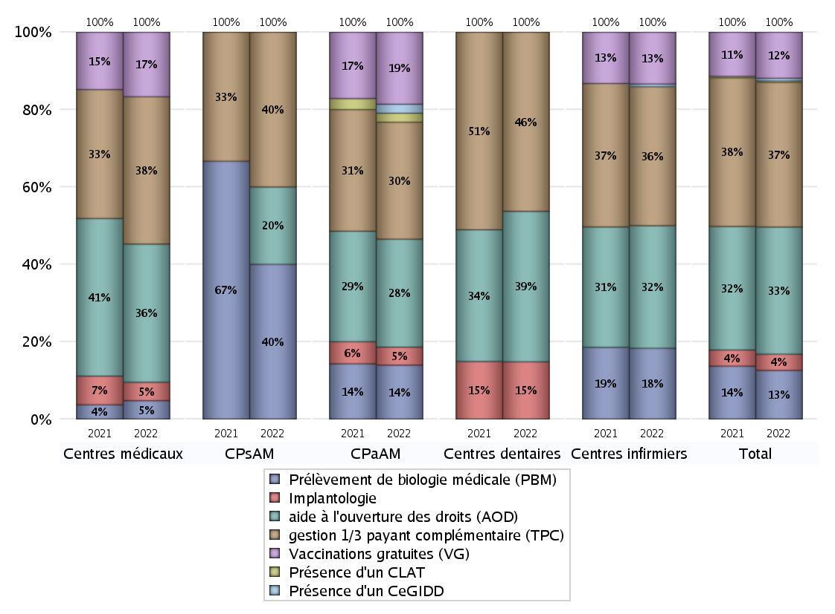
ACTIVITES SPECIFIQUES
 | centres médicaux |  |  | Centres de santé polyvalents sans auxiliaires médicaux CPsAM |  | Centres de santé polyvalents avec auxiliaires médicaux CPaAM |  | Total centres à activité médicale | Centres de santé dentaires |  |  | Centres de santé infirmiers |  | Grand Total | Dont centres de santé pluri professionnels
 | avec MG et avec auxiliaires médicaux | avec MG et sans auxiliaires médicaux | sans MG | avec MG | sans MG | avec MG | sans MG |  | avec MG et avec auxiliaires médicaux | avec MG et sans auxiliaires médicaux | sans MG | avec MG | sans MG
Prélèvement de biologie médicale (PBM) | 0 | 2 | 0 | 2 | 0 | 6 | 0 | 10 | 0 | 0 | 0 | 0 | 26 | 36 | 6
Sous total PBM | 2 |  |  | 2 |  | 6 |  |  | 0 |  |  | 26
Implantologie | 1 | 1 | 0 | 0 | 0 | 2 | 0 | 4 | 0 | 0 | 8 | 0 | 0 | 12 | 3
Sous total implanto | 2 |  |  | 0 |  | 2 |  |  | 8 |  |  | 0
aide à l'ouverture des droits (AOD) | 2 | 12 | 1 | 0 | 1 | 9 | 3 | 28 | 0 | 0 | 21 | 0 | 45 | 94 | 11
Sous total AOD | 15 |  |  | 1 |  | 12 |  |  | 21 |  |  | 45
gestion 1/3 payant complémentaire (TPC) | 2 | 11 | 3 | 2 | 0 | 10 | 3 | 31 | 0 | 0 | 25 | 0 | 51 | 107 | 12
Sous total TPC | 16 |  |  | 2 |  | 13 |  |  | 25 |  |  | 51
Présence d'un CLAT | 0 | 0 | 0 | 0 | 0 | 1 | 0 | 1 | 0 | 0 | 0 | 0 | 0 | 1 | 1
Sous total CLAT | 0 |  |  | 0 |  | 1 |  |  | 0 |  |  | 0
Présence d'un CeGIDD | 0 | 0 | 0 | 0 | 0 | 1 | 0 | 1 | 0 | 0 | 0 | 0 | 1 | 2 | 1
Sous total CeGIDD | 0 |  |  | 0 |  | 1 |  |  | 0 |  |  | 1
Présence d'un CPEF | 0 | 0 | 0 | 0 | 0 | 0 | 0 | 0 | 0 | 0 | 0 | 0 | 0 | 0 | 0
Sous total CPEF | 0 |  |  | 0 |  | 0 |  |  | 0 |  |  | 0
Présence d'un centre de PMI | 0 | 0 | 0 | 0 | 0 | 0 | 0 | 0 | 0 | 0 | 0 | 0 | 0 | 0 | 0
Sous total PMI | 0 |  |  | 0 |  | 0 |  |  | 0 |  |  | 0
Vaccinations gratuites (VG) | 2 | 5 | 0 | 0 | 0 | 8 | 0 | 15 | 0 | 0 | 0 | 0 | 19 | 34 | 10
Sous total VG | 7 |  |  | 0 |  | 8 |  |  | 0 |  |  | 19
Total | 42 |  |  | 5 |  | 43 |  | 90 | 54 |  |  | 142 |  | 286 | 44

